Sheet1
ＸＸＸコース
ー
ー
ー
一覧に戻る
<< 前へ
次へ >>
基準

エネルギー
過剰
106%
2800kcal / 2650kcal
タンパク質
適正
95%
25mg / 60g
・・・
・・・

ビタミンE
不足
15%
1.0 / 6.5mg

・メニューは暫定で、メニュー設計に合わせる
・スクロールして、全栄養素を見られるようにする。
全栄養素は下記表の通り。
・「一覧に戻る」でレコメンド画面へ
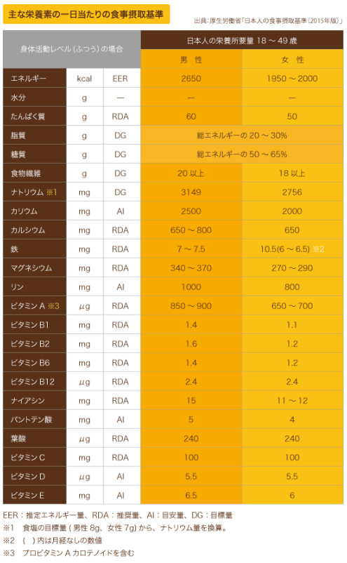
・「前へ」、「後へ」で次のコースへ
 |  |  |  |  | male | female
 |  |  |  |  | 男性 | 女性 | 男性基準 |  | sample data set | %
 | energy | エネルギー | kcal | EER | 2650 | 1950 | 2650 | 2650 | 2800 | 105.66
 | water | 水分 | g | - | -
 | protein | タンパク質 | g | RDA | 60 | 50 | 60 | 60 | 55 | 91.67
 | Lipid | 脂質 | g | DG | 20-30% | 20-30% | 530 | 795 | 800 | 150.94
 | Sugar | 糖質 | g | DG | 50-65% | 50-65% | 1325 | 1722.5 | 2000 | 150.94
 | Dietary fiber | 食物繊維 | g | DG | 20 | 18 | 20 | 20 | 14 | 70.00
 | sodium | ナトリウム | mg | DG | 3149 | 2756 | 3149 | 3149 | 5000 | 158.78
 | potassium | カリウム | mg | AI | 2500 | 2000 | 2500 | 2500 | 1250 | 50.00
 | calcium | カルシウム | mg | RDA | 650-800 | 650 | 650 | 800 | 500 | 76.92
 | iron | 鉄 | mg | RDA | 7-7.5 | 10.5 | 7 | 7.5 | 6 | 85.71
 | magnesium | マグネシウム | mg | RDA | 340-370 | 270-290 | 340 | 370 | 300 | 88.24
 | Rin | リン | mg | AI | 1000 | 800 | 1000 | 1000 | 200 | 20.00
 | Vitamin A | ビタミンＡ | μg | RDA | 850-900 | 650-700 | 850 | 900 | 600 | 70.59
 | Vitamin B1 | ビタミンＢ１ | mg | RDA | 1.4 | 1.1 | 1.4 | 1.4 | 0.5 | 35.71
 | Vitamin B2 | ビタミンＢ２ | mg | RDA | 1.6 | 1.2 | 1.6 | 1.6 | 0.5 | 31.25
 | Vitamin B6 | ビタミンＢ６ | mg | RDA | 1.4 | 1.2 | 1.4 | 1.4 | 0.5 | 35.71
 | Vitamin B12 | ビタミンＢ１２ | μg | RDA | 2.4 | 2.4 | 2.4 | 2.4 | 0.5 | 20.83
 | Niacin | ナイアシン | mg | RDA | 15 | 11-12 | 15 | 15 | 12 | 80.00
 | Pantothenic acid | パントテン酸 | mg | AI | 5 | 4 | 5 | 5 | 3 | 60.00
 | Folic acid | 葉酸 | μg | RDA | 240 | 240 | 240 | 240 | 300 | 125.00
 | Vitamin C | ビタミンＣ | mg | RDA | 100 | 100 | 100 | 100 | 80 | 80.00
 | Vitamin D | ビタミンＤ | μg | AI | 5.5 | 5.5 | 5.5 | 5.5 | 5 | 90.91
 | Vitamin E | ビタミンＥ | mg | AI | 6.5 | 6 | 6.5 | 6.5 | 5 | 76.92

